جدول المتابعة

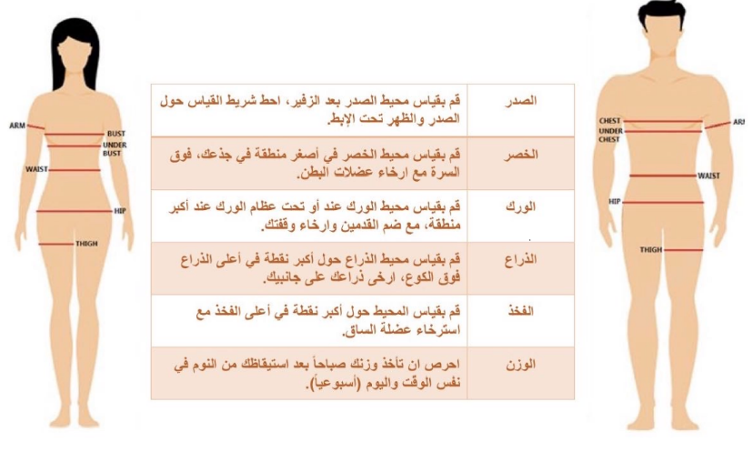
 | جدول المتابعة الاسبوعية

 | الاسبوع | تاريخ المراجعة | متوسط الوزن | الصدر | الخصر | الورك | الذراع | الفخذ
 | البدايه | 2023-11-06
 | 1 | 2023-11-13
 | 2 | 2023-11-20
 | 3 | 2023-11-27
تاريخ التجديد | 4 | 2023-12-04
 | 5 | 2023-12-11
 | 6 | 2023-12-18
 | 7 | 2023-12-25
 | 8 | 2024-01-01
 | 9 | 2024-01-08
 | 10 | 2024-01-15
 | 11 | 2024-01-22
 | 12 | 2024-01-29

 |  |  | يتم تسجيل الوزن والقياسات يوم السبت

